Sheet1
牛盾td-agent&kafka&zookeeper配置
ip | 运行服务 | 一个月的峰值负载 | CPU个数 | 核数 | mem | disk | 一个月的峰值input | 一个月的峰值output
61.174.14.218 | td-agent/kafka/zookeeper | 0.25 | 2 | 6 | 62G | 12*4T | 12.32M | 24.67M
61.174.14.219 | td-agent/kafka/zookeeper | 0.19 | 2 | 6 | 62G | 12*4T | 12.58M | 28.36M
61.174.14.220 | td-agent/kafka/zookeeper | 0.22 | 2 | 6 | 62G | 12*4T | 12.51M | 25.78M

td-agent 配置
一台机器上6个td,3个拉取数据到es,3个拉取数据到hadoop
vim /etc/td-agent/td-agent.conf td-agent.conf td-agent2.conf td-agent3.conf 拉取数据到es

平时查询日志主要使用accsess 索引
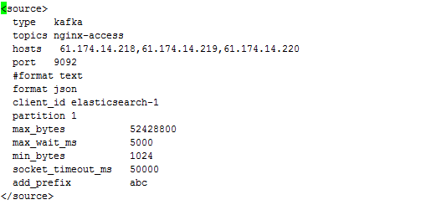 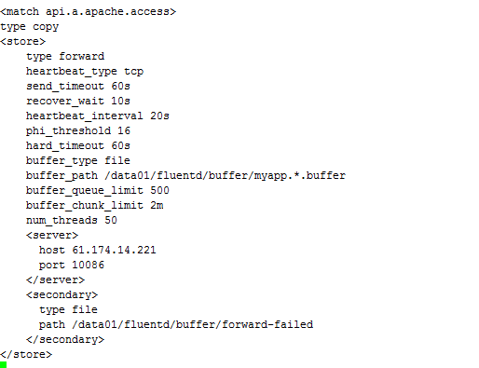 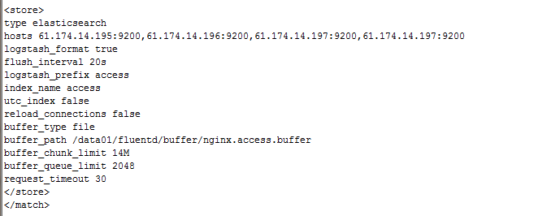
kafka topics 名称
输出到es
从这三台机器读取
服务运行端口
json 格式
es中索引名称
client_id 名称
读取哪个分区的日志

文件存储路径

添加前缀

文件存储路径

输送到哪台机器

传输失败的存储路径

vim /etc/td-agent/td-agenthadoop1.conf td-agenthadoop1.conf td-agenthadoop2.conf td-agenthadoop3.conf 拉取数据到hadoop

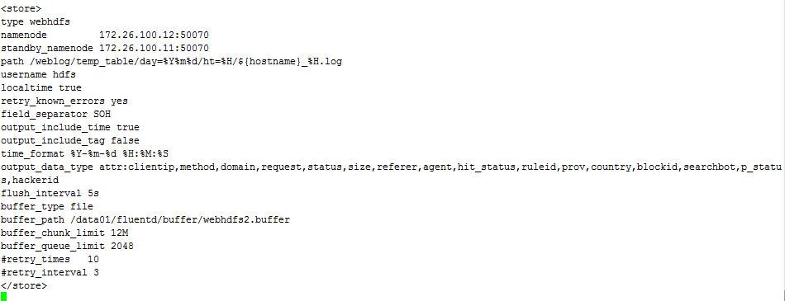
输出到hadoop master
输出到备用 hadoop master
输出到hdfs的路径

输出哪些字段

文件存储路径

td-agent 重启脚本

如果td-agent 有问题，该路径下的buffer文件会出现大量堆积，多则成百上千
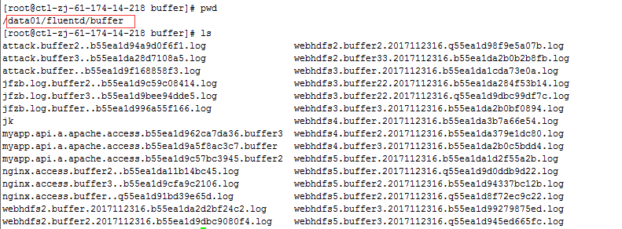

kafka 配置
vim /usr/local/kafka/config/server.properties
每个broker都可以用一个唯一的非负整数id进行标识 218,219,220 分别对应0,1,2
server接受客户端连接的端口
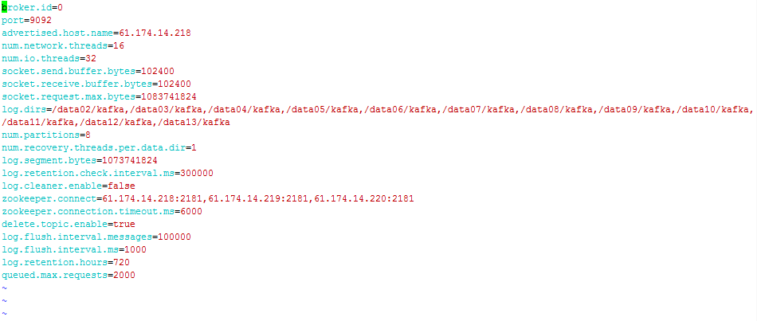
作为broker 的hostname发往producer、consumers以及其他brokers
server用来处理网络请求的网络线程数目
server用来处理请求的I/O线程的数目；这个线程数目至少要等于硬盘的个数

kafka存放数据的路径
这个数字将是topic下partitions数目的默认数值。
每个数据目录用来日志恢复的线程数目

指定zookeeper 服务的机器和端口

查看kafka集群状况 /usr/local/kafka/bin/kafka-topics.sh --describe --zookeeper localhost:2181 --topic nginx-access

PartitionCount: 9 有多少个分区
ReplicationFactor: 3 备份几份
leader：该节点负责所有指定分区的读和写，每个节点的领导都是随机选择的 replicas:备份的节点，无论该节点是否是leader或者目前是否还活着，都显示 isr：备份节点的集合，也就是活着的节点集合

查看会话
kafka 服务启动

打开会话

/usr/local/kafka/bin/kafka-server-start.sh /usr/local/kafka/config/server.properties & 启动
/usr/local/kafka/bin/kafka-server-stop.sh /usr/local/kafka/config/server.properties 停止 ctrl+a+d 同时按住这三个键退出会话

zookeeper 配置 （kafka 通过 zookeeper 选举master ）
vim /usr/local/zookeeper/conf/zoo.cfg
这个时间是作为 Zookeeper 服务器之间或客户端与服务器之间维持心跳的时间间隔，也就是每个 tickTime 时间就会发送一个心跳
当已经超过 10 个心跳的时间（也就是 tickTime）长度后 Zookeeper 服务器还没有收到客户端的返回信息，那么表明这个客户端连接失败,总的时间长度就是 10*2000=10 秒
这个配置项标识 Leader 与 Follower 之间发送消息，请求和应答时间长度，最长不能超过多少个 tickTime 的时间长度，总的时间长度就是 5*2000=10 秒
客户端连接 Zookeeper 服务器的端口
其中 0是一个数字，表示这个是第几号服务器；xxx.xxx.xxx.xxx 是这个服务器的 ip 地址；2888表示的是这个服务器与集群中的 Leader 服务器交换信息的端口；
3888表示的是万一集群中的 Leader 服务器挂了，需要一个端口来重新进行选举，选出一个新的 Leader，而这个端口就是用来执行选举时服务器相互通信的
端口

日志存放目录
数据存放目录
autopurge.purgeInterval就是设置多少小时清理一次。而autopurge.snapRetainCount是设置保留多少个snapshot，之前的则删除

zookeeper 服务启动
/usr/local/zookeeper/bin/zkServer.sh start 启动 /usr/local/zookeeper/bin/zkServer.sh stop 停止

